상품제안서
스카이 비트 USB4 썬더볼트케이블 240W 40Gbps | 상품코드: S22919

 |  |  |  |  |  |  | 02-713-8555 | www.synergygift.co.kr
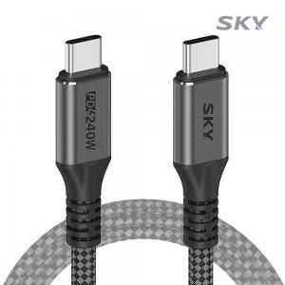

【상세/제작정보】

【인쇄/포장옵션】 | 스티커 / OPP(비닐)

【공급단가】 | 수량 | 50~ | 100~ | 500~ | 1,000~ | 2,000~
*VAT별도 | 단가 | 14,110원 | 13,590원 | 13,060원 | 12,540원 | 12,230원

【상품 URL】 | https://www.synergygift.co.kr:443/src/goods_detail.php?gdno=22919

